Лист1
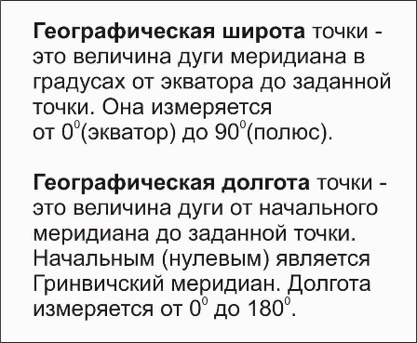

Перевод координат(обратный)
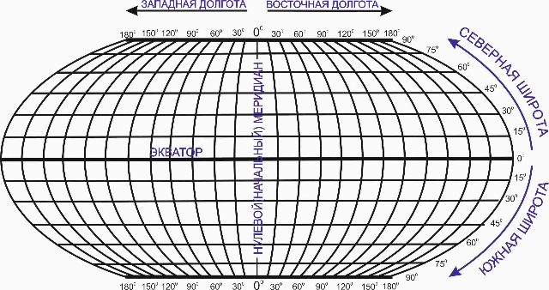

 |  |  |  |  |  |  |  | сайт: aviauslugi.com
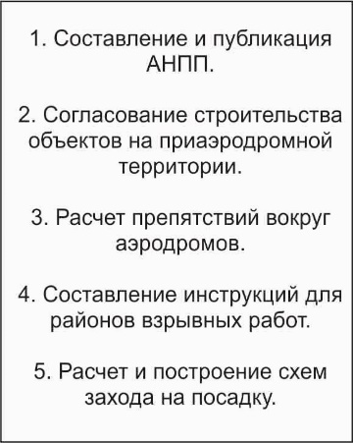

 | Сев.широта |  |  |  | Вост.долгота
 | Град. | Мин. | Сек. |  | Град. | Мин. | Сек.
 | 57 | 45 | 22.15 |  | 55 | 55 | 12.55
После ввода нажмите ENTER

О разработчике
Северная широта |  |  |  | 57.75615278
 | Восточная долгота |  |  | 55.92015278

